Hoja1
PRODUCCIONES DEKORARTE SAS
NIT. 900,645,501-1
TEL 467 4072
Proyecto: El bolero de rubén . Supervisor: Anthony Gonzalez .. Departamento: Catering . Responsable: Oscar Toledo .
No. | IMAGEN | DESCRIPCION | ESTADO | # | VALOR | ANOTACIONES | Columna1
1 | 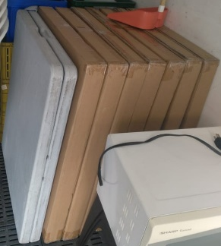 | Mesas plegables | Perfecto | 7-2 | - | 7 nuevas - 2 usadas | ✓
2 |  | Sillas | Perfecto | 30 | - | - | ✓
3 |  | Nevera | Perfecto | 1 | - | - | ✓
4 |  | Microondas | Perfecto | 1 | - | - | ✓
5 |  | Cantinas | Perfecto | 2 | - | Con tapa
6 |  | Termos grandes | Perfecto | 2 | - | Con tapa
7 |  | Termo | Perfecto | 1 | - | -
8 | 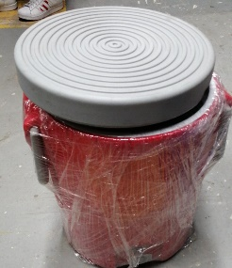 | Termo | Perfecto | 1 | - | -
9 |  | Insumos de cocina | Perfecto | 6 | - | -
10 |  | Canastas de mimbre | Perfecto | 3 | - | -
11 | 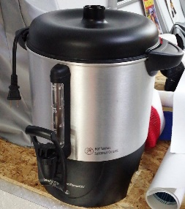 | Cafetera | Perfecto | 1 | - | -

